Sheet2
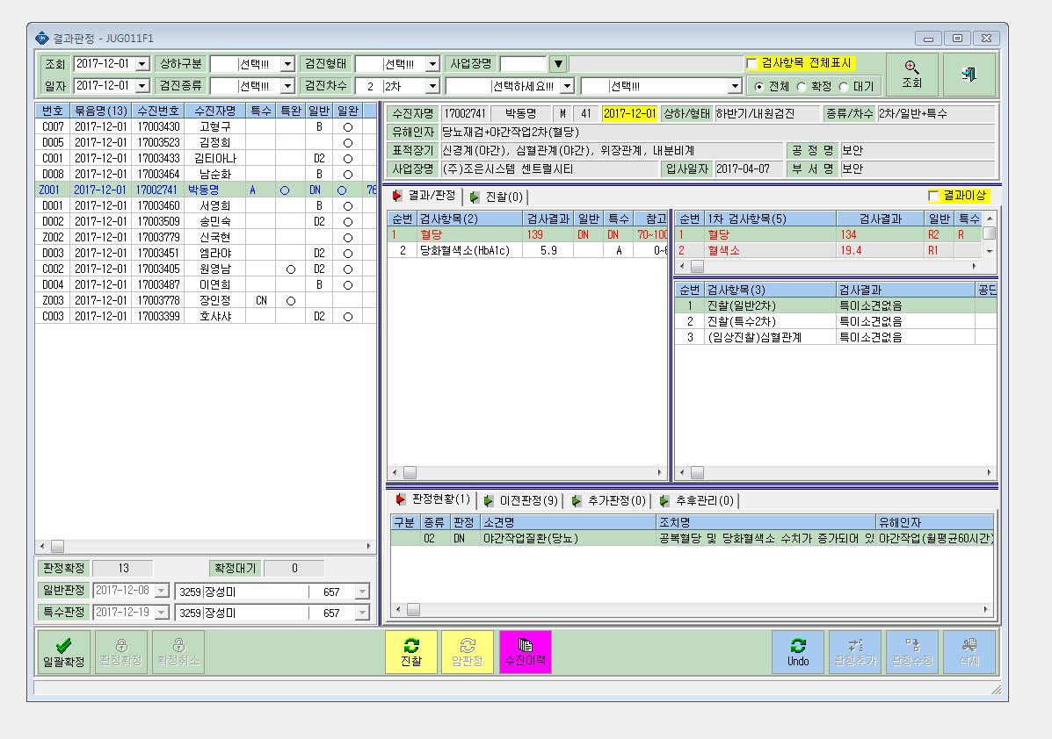

특검이 A로 표시됨(DN으로 표시되어야 함!)

일검판정 D로 나와야 함

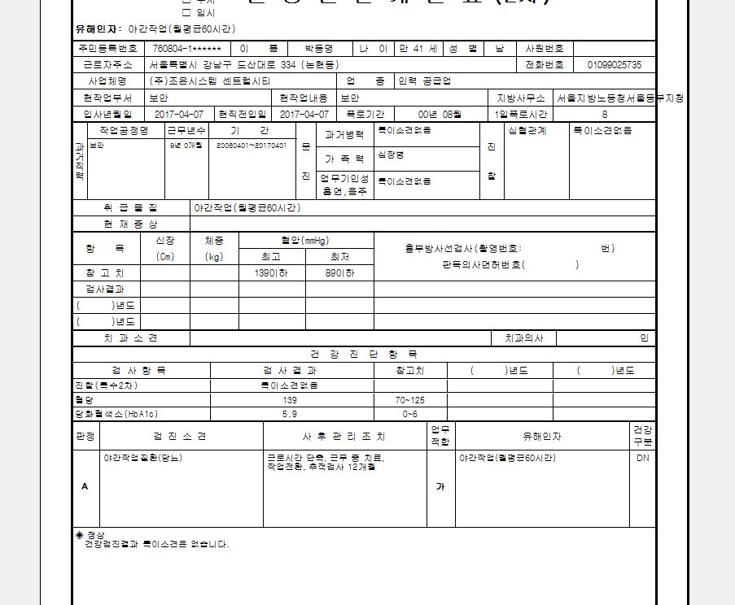

인쇄를 하면 판정은 또 A로 인쇄됨.

조치사항이 잘못들어감.
DN판정에 맞게 "근무중치료"만 들어가야 함

